Tab bord
Dont heures supplémentaires
Nombre d'employés
Masse salariale
Nombre d'heures


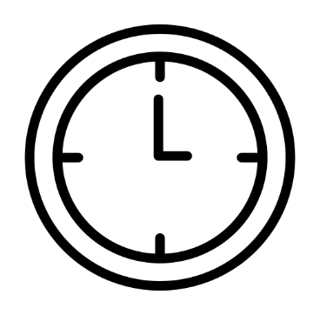
186

230k€
7153,90
643,9

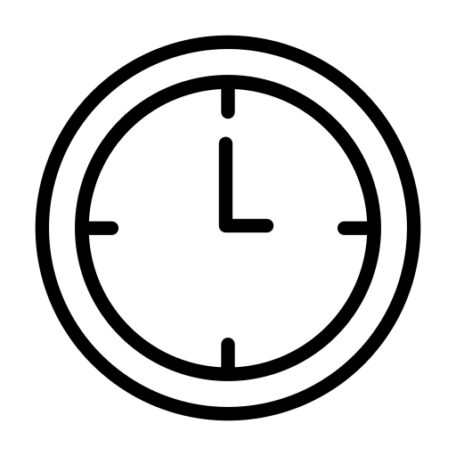
Pyramide des âges
Salaire moyen en fonction de l'âge

 | Femmes | Hommes
15-24 | -5 | 9
25-34 | -16 | 30
35-44 | -23 | 22
45-54 | -14 | 21
55-64 | -11 | 25
65-74 | -5 | 5

Détail masse salariale
Turn-over
Salaire moyen

